Long_Term_Avg
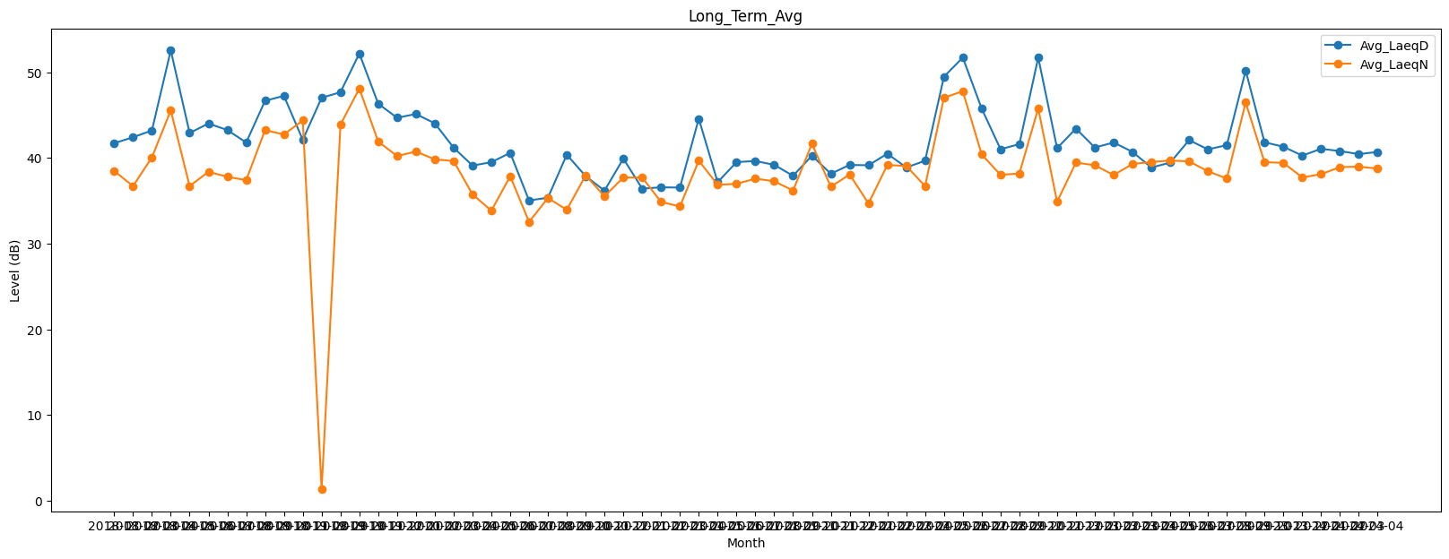
Date | Avg_LaeqD | Avg_LaeqN
2018-01 | 41.725143469 | 38.484635463
2018-02 | 42.42207405 | 36.718480834
2018-03 | 43.211159786 | 40.075907317
2018-04 | 52.560897367 | 45.554328788
2018-05 | 42.919142453 | 36.724400104
2018-06 | 44.025207101 | 38.38275105
2018-07 | 43.263910471 | 37.805737682
2018-08 | 41.808520906 | 37.412701793
2018-09 | 46.677170004 | 43.259109037
2018-10 | 47.250731965 | 42.745151212
2018-11 | 42.126028917 | 44.37882232
2019-08 | 47.027120692 | 1.3303944475
2019-09 | 47.676397858 | 43.898846618
2019-10 | 52.197116321 | 48.109665122
2019-11 | 46.341858358 | 41.914715712
2019-12 | 44.694136633 | 40.231930938
2020-01 | 45.133245481 | 40.750744771
2020-02 | 44.04588972 | 39.841984378
2020-03 | 41.205962391 | 39.643554478
2020-04 | 39.116711166 | 35.757920394
2020-05 | 39.509220723 | 33.848981288
2020-06 | 40.599461515 | 37.866785986
2020-07 | 35.043495538 | 32.547051956
2020-08 | 35.366484193 | 35.325350147
2020-09 | 40.381862074 | 33.957198572
2020-10 | 37.882761241 | 37.958084949
2020-11 | 36.186406448 | 35.548190292
2020-12 | 39.928620385 | 37.707246816
2021-01 | 36.422766284 | 37.724790301
2021-02 | 36.577964008 | 34.869283694
2021-03 | 36.550929567 | 34.346978079
2021-04 | 44.584339193 | 39.691712453
2021-05 | 37.174778294 | 36.870224474
2021-06 | 39.520349739 | 36.984239353
2021-07 | 39.64789978 | 37.587485725
2021-08 | 39.201772393 | 37.28780775
2021-09 | 37.919696751 | 36.195943473
2021-10 | 40.277650806 | 41.666600105
2021-11 | 38.159896119 | 36.644263248
2021-12 | 39.187765256 | 38.070322941
2022-01 | 39.151070403 | 34.698536185
2022-02 | 40.501496308 | 39.186973157
2022-03 | 38.891354071 | 39.067835365
2022-04 | 39.674260602 | 36.721475934
2022-05 | 49.482846922 | 47.036243244
2022-06 | 51.721050711 | 47.791940109
2022-07 | 45.77598317 | 40.419798523
2022-08 | 41.027943069 | 38.032071605
2022-09 | 41.612965255 | 38.189727404
2022-10 | 51.720291539 | 45.782034774
2022-11 | 41.146776439 | 34.884254067
2022-12 | 43.432782461 | 39.465530476
2023-01 | 41.223555367 | 39.154042875
2023-02 | 41.806507997 | 38.009510003
2023-03 | 40.71183972 | 39.310159759
2023-04 | 38.886751183 | 39.52943186
2023-05 | 39.464223267 | 39.698891818
2023-06 | 42.080370926 | 39.605584129
2023-07 | 41.006474016 | 38.45284712
2023-08 | 41.50083888 | 37.59789832
2023-09 | 50.194024516 | 46.474707605
2023-10 | 41.830720108 | 39.510751915
2023-11 | 41.317688617 | 39.429883912
2023-12 | 40.274565133 | 37.731475865
2024-01 | 41.074196563 | 38.109970313
2024-02 | 40.808875385 | 38.937679275
2024-03 | 40.4524569 | 38.987342821
2024-04 | 40.709486343 | 38.764505019

